Tabla de especificaciones
Especificaciones técnicas de la bomba de calor de aerotermia aire-agua EVI DC Inverter Spinozasol® serie Termasia 2026
Modelo |  |  | SPI-HNQ090 | SPI-HNQ150B | SPI-HNQ185 | SPI-HNQ210 | SPI-HNQ240-3N | SPI-HNQ280-3N | SPI-HNQ350-3N | SPI-HNQ420-3N
HP |  |  | 3P | 5P | 6P | 8P | 10P | 12P | 13P | 15P
Capacidad de calefacción nominal(W41℃) |  |  | 6.5KW | 11.2KW | 13.5KW | 15KW | 18KW | 21KW | 26KW | 30KW
Forma estructural |  |  | Todo en uno | Todo en uno | Todo en uno | Todo en uno | Todo en uno | Todo en uno | Todo en uno | Todo en uno
Plataforma estructural |  |  | QW29 | QW43 | QW43 | QW43 | QB43 | QB43 | QB43 | M15
Modo del sistema |  |  | EVI DC Inverter | EVI DC Inverter | EVI DC Inverter | EVI DC Inverter | EVI DC Inverter | EVI DC Inverter | EVI DC Inverter | EVI DC Inverter
Especificaciones de potencia |  |  | 220V～50Hz | 220V～50Hz | 220V～50Hz | 220V～50Hz | 3N 380V～50Hz | 3N 380V～50Hz | 3N 380V～50Hz | 3N 380V～50Hz
Imágenes del producto |  |  |  | 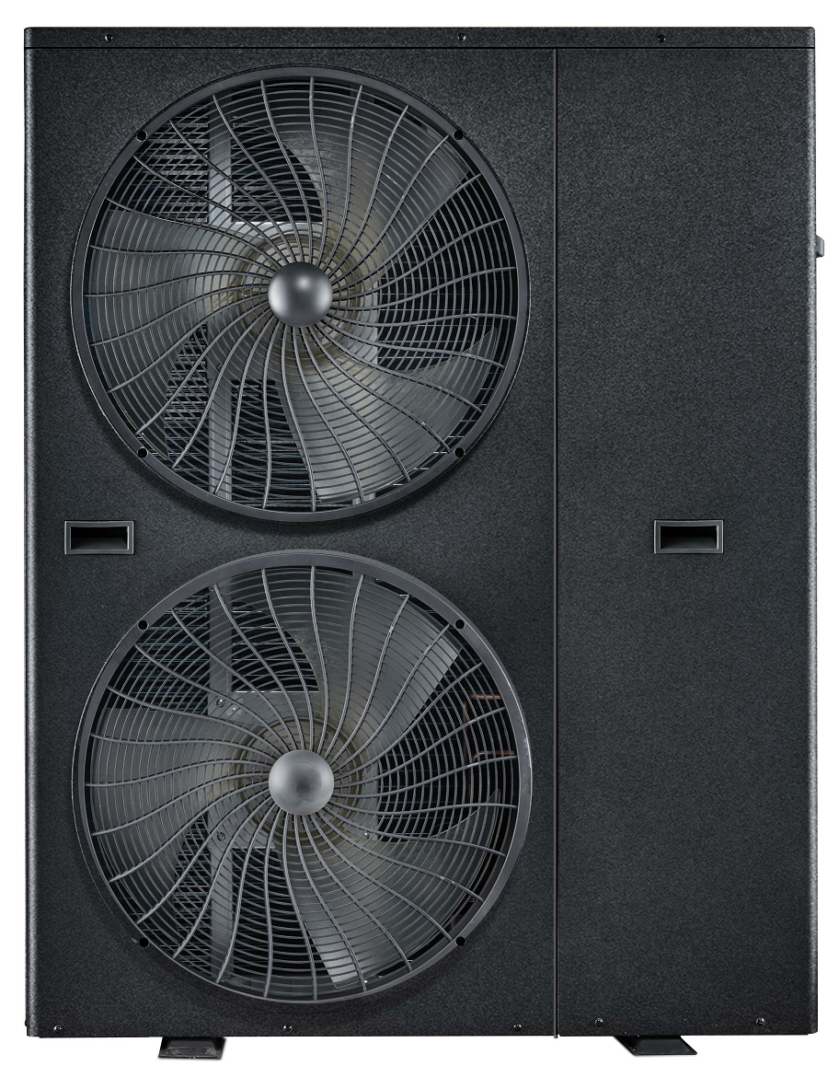 |  |  | 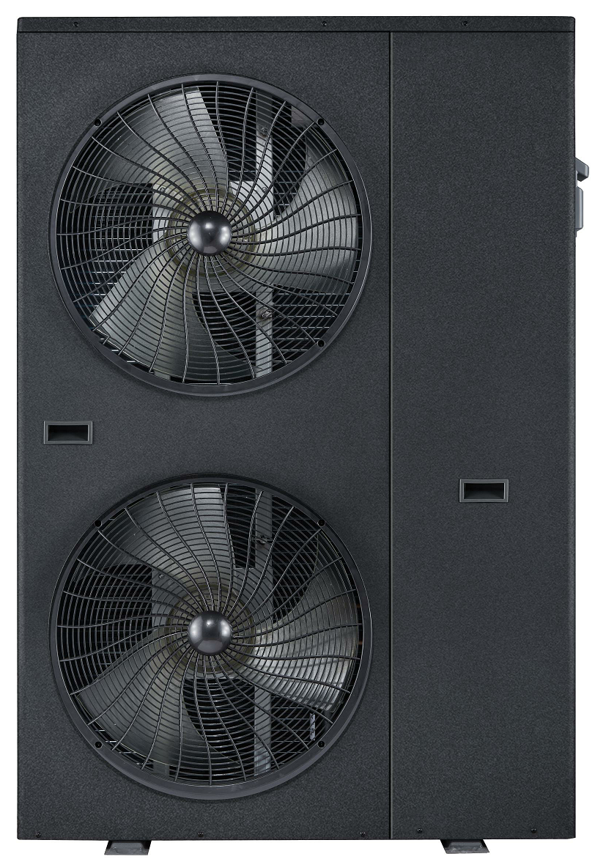 |  |  | 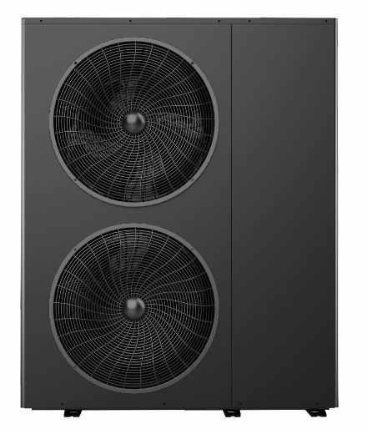
Calefacción （A7℃/W45℃） | Capacidad de calefacción | W | 9000 | 15000 | 18500 | 21000 | 24000 | 28000 | 35000 | 42000
 | Potencia | W | 2769 | 4286 | 5362 | 6087 | 6857 | 8000 | 10000 | 12000
 | COP | W/W | 3.25 | 3.5 | 3.45 | 3.45 | 3.5 | 3.5 | 3.5 | 3.5
Calefacción nominal (Suelo radiante) （A-12℃/W35℃） | Capacidad de calefacción | W | 6800 | 11300 | 13800 | 15800 | 18000 | 22000 | 27000 | 31000
 | Potencia | W | 2595 | 4154 | 5074 | 5809 | 6618 | 8088 | 9926 | 11877
 | COP | W/W | 2.62 | 2.72 | 2.72 | 2.72 | 2.72 | 2.72 | 2.72 | 2.61
Calefacción nominal (Radiadores) （A-12℃/W50℃） | Capacidad de calefacción | W | 5800 | 9800 | 11500 | 13500 | 16000 | 19000 | 24000 | 29000
 | Potencia | W | 2829 | 4780 | 5476 | 6429 | 7619 | 9048 | 11429 | 14428
 | COP | W/W | 2.05 | 2.05 | 2.1 | 2.1 | 2.1 | 2.1 | 2.1 | 2.01
Calefacción a baja temperatura (Suelo radiante) （A-20℃/W35℃） | Capacidad de calefacción | W | 6200 | 9300 | 11500 | 13500 | 15500 | 19500 | 23000 | 27800
 | Potencia | W | 2780 | 4170 | 5157 | 5921 | 6951 | 8744 | 10314 | 13113
 | COP | W/W | 2.23 | 2.23 | 2.23 | 2.28 | 2.23 | 2.23 | 2.23 | 2.12
Calefacción a baja temperatura (Radiadores) （A-20℃/W50℃） | Capacidad de calefacción | W | 5000 | 8100 | 10000 | 11500 | 13800 | 16800 | 19200 | 27500
 | Potencia | W | 2762 | 4475 | 5525 | 6354 | 7624 | 9282 | 10608 | 15193
 | COP | W/W | 1.81 | 1.81 | 1.81 | 1.81 | 1.81 | 1.81 | 1.81 | 1.81
Refrigeración nominal （A35℃/W7℃） | Capacidad de refrigeración | W | 7200 | 12000 | 14000 | 17000 | 20000 | 23000 | 28000 | 32000
 | Potencia | W | 2647 | 4412 | 5147 | 6250 | 7353 | 8456 | 10294 | 11852
 | EER | W/W | 2.72 | 2.72 | 2.72 | 2.72 | 2.72 | 2.72 | 2.72 | 2.72
HSPF | Salida de agua a 35 °C | Clase 1 | 3.72 | 3.72 | 3.72 | 3.72 | 3.72 | 3.72 | 3.72 | 3.65
 | Salida de agua a 50 °C | Clase 1 | 2.68 | 2.68 | 2.68 | 2.68 | 2.68 | 2.68 | 2.68 | 2.61
APF |  | Clase 1 | 3.15 | 3.15 | 3.15 | 3.15 | 3.15 | 3.15 | 3.15 | 3.12
CSPF |  | Clase 1 | 4.56 | 4.56 | 4.56 | 4.56 | 4.56 | 4.56 | 4.56 | 4.56
Temperatura máxima del salida de agua |  | ℃ | 60 | 60 | 60 | 60 | 60 | 60 | 60 | 60
Potencia de entrada máxima |  | KW | 3.57 | 6.3 | 6.7 | 7.5 | 9.16 | 11.2 | 14.5 | 21
Corriente de entrada máxima |  | A | 16.2 | 28.5 | 30.5 | 34.1 | 17.4 | 21.3 | 27.5 | 39.9
Ruido | Refrigeración | dB(A) | 57 | 58 | 58 | 58 | 59 | 63 | 63 | 65
 | Calefacción | dB(A) | 57 | 58 | 58 | 58 | 59 | 63 | 63 | 65
Caudal de agua nominal |  | m3/h | 1.12 | 1.93 | 2.32 | 2.58 | 3.01 | 3.61 | 4.47 | 5.16
Dimensiones de las tuberías de entrada y salida |  |  | DN25 | DN32 | DN32 | DN32 | DN32 | DN32 | DN32 | DN40
Refrigerante |  |  | R32 | R32 | R32 | R32 | R32 | R32 | R32 | R32
Dimensiones de la máquina (largo * ancho * alto) |  | mm | 920*340*814 | 1030*380*1331 | 1030*380*1331 | 1030*380*1331 | 1030*380*1551 | 1030*380*1551 | 1030*380*1551 | 1250*540*1570
Dimensiones del embalaje (largo * ancho * alto) |  | mm | 1067*456*880 | 1150*490*1503 | 1150*490*1503 | 1150*490*1503 | 1150*490*1723 | 1150*490*1723 | 1150*490*1723 | 1420*705*1750
Estado de configuración | Compresor |  | EKPM240D57UM5CR | EKPF310D46UMUR | EKPF420D64UMUR | EKPF420D64UMUR | 9VD650ZHA2J | 9VD650ZHA2J | H800 | H800
 | Intercambiador de calor del lado del flúor |  | Hongyuan | Hongyuan | Hongyuan | Hongyuan | Hongyuan | Hongyuan | Hongyuan | Hongyuan
 | Intercambiador de calor del lado del agua |  | Intercambio de placas | Intercambio de placas | Intercambio de placas | Intercambio de placas | Intercambio de placas | Intercambio de placas | Intercambio de placas | Intercambio de placas
 | Electrical control |  | DC Inverter | DC Inverter | DC Inverter | DC Inverter | DC Inverter | DC Inverter | DC Inverter | DC Inverter
 | Bomba de circulación de agua |  | Externo | Externo | Externo | Externo | Externo | Externo | Externo | Externo
 | Interruptor de flujo de agua |  | Externo | Externo | Externo | Externo | Externo | Externo | Externo | Externo
 | Calefacción eléctrica |  | Externo(≤3000W) | Externo(≤3000W) | Externo(≤3000W) | Externo(≤3000W) | Externo(≤3000W) | Externo(≤3000W) | Externo(≤3000W) | Externo(≤3000W)
Clasificación de impermeabilidad |  |  | IPX4 | IPX4 | IPX4 | IPX4 | IPX4 | IPX4 | IPX4 | IPX4
Tipo de protección contra descargas eléctricas |  |  | Clase 1 | Clase 1 | Clase 1 | Clase 1 | Clase 1 | Clase 1 | Clase 1 | Clase 1
Rango de temperatura ambiente de funcionamiento |  | ℃ | Calefacción -35-25°C Refrigeración 21-46°C | Calefacción -35-25°C Refrigeración 21-46°C | Calefacción -35-25°C Refrigeración 21-46°C | Calefacción -35-25°C Refrigeración 21-46°C | Calefacción -35-25°C Refrigeración 21-46°C | Calefacción -35-25°C Refrigeración 21-46°C | Calefacción -35-25°C Refrigeración 21-46°C | Calefacción -35-25°C Refrigeración 21-46°C
spinozasol.cl

